Додаток_1
 |  |  |  |  | Додаток №1 до Запиту 3207АК
 | Форма цінової пропозиції

(Назва Учасника), надає свою пропозицію щодо участі в місцевій закупівлі телевізійних панелей та підлогових стійок.
Відомості про підприємство |  |  | Повне найменування учасника – суб’єкта господарювання
 |  |  | Ідентифікаційний код за ЄДРПОУ або реєстраційний номер облікової картки платника податків
 |  |  | Реквізити (адреса - юридична та фактична, телефон, факс, телефон для контактів, e-mail, розрахунковий рахунок)
Відомості про особу (осіб), які уповноважені представляти інтереси Учасника |  |  | (Прізвище, ім’я, по батькові, посада, контактний телефон).
Вартість доставки, розвантаження, завантаження товару та пакування має бути врахована у вартість товару. Товари, що поставляються, повинні відповідати вимогам, що до них пред'являються. Допускаються більші технічні та функціональні можливості, але не менші. Учаснику необхідно вказати торгову марку (модель) товару, виробника та детально зазначати технічні характеристики продукції у відповідності до параметрів та вимог технічного опису даної таблиці та надати фото/візуалізацію. Переможець закупівлі зобов'язаний поставити товар у відповідності до поданої ним цінової пропозиції без внесення додаткових змін. У разі виявлення неякісного товару або такого, що не відповідає умовам договору, учасник-переможець зобов’язаний замінити неякісний товар протягом 5 робочих днів з моменту виявлення неякісного товару на якісний без будь-якої додаткової оплати з боку замовника. Технічні та функціональні вимоги повинні відповідати технічному завданню прописаному в даному Додатку. Якість Товару повинна відповідати діючим на території України державним стандартам, технічним та якісним вимогам. Товар повинен бути новим, не пошкодженим, термін та умови його зберігання не порушені.

№ п/п | Технічні характеристики та опис |  | Од.виміру | Кількість | Ціна, за одиницю, (з урахуванням всіх податків і зборів) * | Вартість, грн., (з урахуванням всіх податків і зборів) *

 | Запит** | Пропозиція (вказати модель (торгову марку), виробника, параметри та характеристики продукції, фото або візуалізація товару)

1 |  Телевізійна панель TCL MiniLED 75" 75C6K або аналог Діагональ екрана: 75", технологія дисплея: MiniLED, роздільна здатність: 3840×2160 (4K UHD), Smart TV, Wi‑Fi, Google TV, матриця HVA, Quantum Dot, Dolby Vision IQ, Dolby Vision, HDR10+, HDR10, HLG, IMAX Enhanced, частота оновлення до 144 Гц (до 288 Гц у FHD), 10-бітна матриця (8 bit + FRC), процесор AiPQ Pro, 3 ГБ ОЗП, 52.7 ГБ пам’яті, аудіосистема ONKYO 2.1 з сабвуфером, потужність звуку 40 Вт, Dolby Atmos, DTS:X, HDMI 2.1 ×2, HDMI 2.0 ×1, HDMI 1.4 ×1, USB 3.0, Ethernet, VESA 500×600 мм, Гарантія від 24 міс. |  | шт. | 1 |  | 0.00
2 |  Телевізійна панель TCL MiniLED 98" 98C6K або аналог Діагональ екрана: 98", технологія дисплея: MiniLED, роздільна здатність: 3840×2160 (4K UHD), Smart TV, Wi‑Fi, Google TV, матриця HVA, Quantum Dot, Dolby Vision IQ, Dolby Vision, HDR10+, HDR10, HLG, IMAX Enhanced, частота оновлення до 144 Гц (до 288 Гц у FHD), 10-бітна матриця (8 bit + FRC), процесор AiPQ Pro, 3 ГБ ОЗП, 52.7 ГБ пам’яті, аудіосистема ONKYO 2.1 з сабвуфером, потужність звуку 40 Вт, Dolby Atmos, DTS:X, HDMI 2.1 ×2, HDMI 2.0 ×1, HDMI 1.4 ×1, USB 3.0, Ethernet, VESA 500×600 мм, Гарантія від 24 міс. |  | шт. | 2 |  | 0.00
3 | 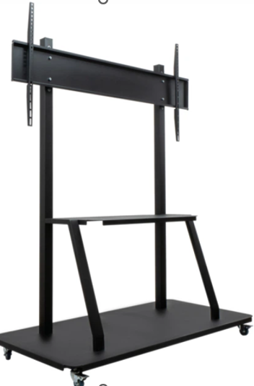 Підлогова стійка для телевізора Sector ПС-01 Black Призначення: телевізори, вид: підлогова стійка, підтримка діагоналі: 55–100", стандарт кріплення VESA: 200×200–800×600 мм, максимальне навантаження: 150 кг, кількість екранів: 1, регулювання: фіксована, кількість ступенів свободи: 1, колір: чорний, Гарантія: 12 місяців. |  | шт. | 3 |  | 0.00
4 | 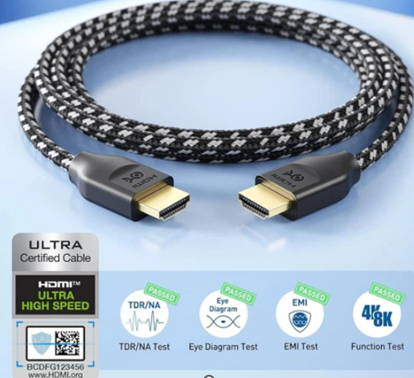 Кабель Cable Matters HDMI 2.1 [Certified Ultra High Speed HDMI] 48Gbps 8K@60Hz, 4K@240Hz 2м дата-кабель HDMI 2.1, конектори: HDMI–HDMI, 2 м, призначення: для телевізорів, моніторів, комп’ютерів, моноблоків, проекторів, Blu-ray/DVD/HD-медіаплеєрів, підсилювачів, ресиверів і ТВ-тюнерів |  | шт. | 3 |  | 0.00
5 | 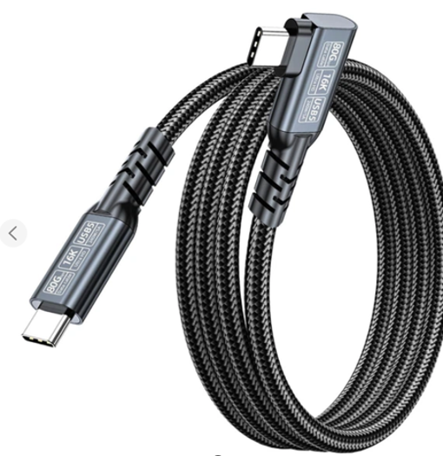 Кабель USB5 Type-C – Type-C PD 240W 16K 80Гбіт/с 2 м дата-кабель USB Type‑C – USB Type‑C, довжина: 2 м, колір: синій, призначення: для ноутбуків, MacBook, SSD, зовнішніх жорстких дисків, моніторів, телевізорів, комп’ютерів, проекторів, Сумісні протоколи: PD3.1, QC4.0, DP1.4/1.2, Thunderbolt 5/4/3, USB 5.0/4.0/3.2/3.1/3.0/2.0 |  | шт. | 3 |  | 0.00
Вартість пропозиції, грн* |  |  |  |  |  | 0.00
* Товариство Червоного Хреста України є громадською неприбутковою організацією і просить надати максимальні знижки на товар, вказаний у ціновій пропозиції.
** Закупівля здійснюється одним лотом.

Інформація для Учасника: -Цінова пропозиція приймається до розгляду виключно згідно форми даного Додатку. -Учасник несе відповідальність за правильність розрахованих одиничних розцінок та загальної вартості пропозиції, за коректність всіх формул та розрахунків у даній формі, зміна або корегування вартості одиниці товару після закінчення строку подачі цінових пропозицій, не допускається. -Всі документи мають бути заповнені Учасником без винятку, відсутність будь-якої інформації може призвести до анулювання пропозиції. -Вартість одиниці товару та загальну вартість пропозиції потрібно заповнювати у гривнях, зазначаючи цифрове значення, яке має не більше двох знаків після коми. -Учасник має надати в електронному вигляді цінову пропозицію у формі даного додатку з підписом та печаткою та окремо у форматі Excel.
Умови оплати __________________
Термін поставки з моменту укладення договору, календарних днів ________________________(Прописати)
Місце поставки товарів: м. Київ, вул. Ділова, 3.

Ми погоджуємось, що всі витрати, пов’язані з доставкою товару, завантажувально-розвантажувальними роботами та пакуванням здійснюються за рахунок Постачальника .
Ми погоджуємося та ознайомлені з умовами типового Договору ТЧХУ (Додаток № 2 до Запиту).
Ми погоджуємося з умовами, що Замовник має право розділити дану закупівлю між декількома постачальниками за умови наявності більш вигідних умов на різні позиції.
Ми погоджуємося з умовами, що Ви можете відхилити нашу чи всі надані пропозиції, та розуміємо, що Ви не обмежені у прийнятті будь-якої іншої пропозиції з більш вигідними для Вас умовами.
Ми погоджуємось зафіксувати цінову пропозицію протягом 90 календарних днів з моменту подачі
Подаючи свою пропозицію ми підтверджуємо повну комплектацію та відповідність умовам зазначеним в Запиті.
Надаючи свою пропозицію, ми підтверджуємо ознайомлення з кваліфікаційними та технічними вимогами закупівлі, викладеними в Оголошенні та Додатках до нього, та беззастережно їх приймаємо, гарантуючи неухильне дотримання у разі перемоги.
Учасники повинні надсилати цінові пропозиції з підписом і печаткою (за наявності)

 | Керівник організації/ФОП:____________________________ ( ____________________)
 | МП підпис ПІБ

